FORMATO GQ-016
PROPUESTA DE MEJORA | PROPUESTA DE MEJORA O INNOVACIÓN |  |  |  | REGISTRO
 |  |  |  |  | COPIA CONTROLADA
 |  |  |  |  | COD GQ-016-R | VERSION 0,5
 |  |  |  |  | FECHA 18-mar-21 | PAGINA 1 DE 1

Nombre de la propuesta: | Espacio para escribir el detalle de la actividad, observacion, y/o serial de los equipos desmontados en la actividad.
Nombre de la persona o equipo que genera la PM: | DIGITACION

SITUACIÓN INICIAL |  |  | SITUACIÓN FINAL
No se tiene un campo de observacion en el consumo digital así como se maneja actualmente en el formato de consumo fisico. Lo cual impacta de manera negativa al digitador debido a que éste le permite guiarse por si mismo en la auditoria de la actividad sin necesidad de contactar al supervisor cada vez que tenga alguna duda en una orden de trabajo. |  |  | Conocer a detalle la actividad realizada, dado que eso nos ayuda a realizar la auditoria de las cantidades de material gastadas por el tecnico en la orden de trabajo. De igual manera para el area de almacen, y para los tecnicos tener una constancia del desmonte de los equipos es un plus para futuras busquedas en caso de perdida de informacion o conciliacion con el cliente.

FOTO O DIBUJO INICIAL |  |  | FOTO O DIBUJO FINAL
N/A |  |  | 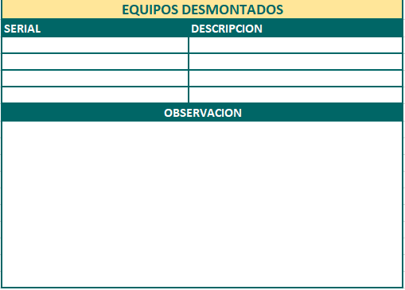

Objetivo: | Informacion real y disponible en OT del colaborador.
Alcance: | DIGITACION, ALMACEN, OPERACIONES Y TECNICOS.
Requerimientos: | REVISION CON ANALISTA LOGISTICO, CORDINADOR LOGISTICO, DESARROLLADOR LCCA Y AREA DE DIGITACION

Elaborado por: Coordinadora Sistemas Integrados de Gestión Natalia Lopez Marin |  | Revisado por: Dirección de I+D Marlon Alberto Henandez Arboleda |  | Aprobado por: Director de procesos Walter Jimenez

